8 Tasks SQL
Task 1: Обрати працівників з таблиці employees і відсортувати їх по даті найму (hire_date) за спаданням. Обрати айді (employee_no), ім’я (first_name), прізвище (last_name) та дату найму (hire_date).

SQL запит (вставте код в біле поле праворуч) | SELECT employee_no, first_name, last_name, hire_date FROM employees e Order by hire_date DESC
Screenshot (вставте в біле поле праворуч) | 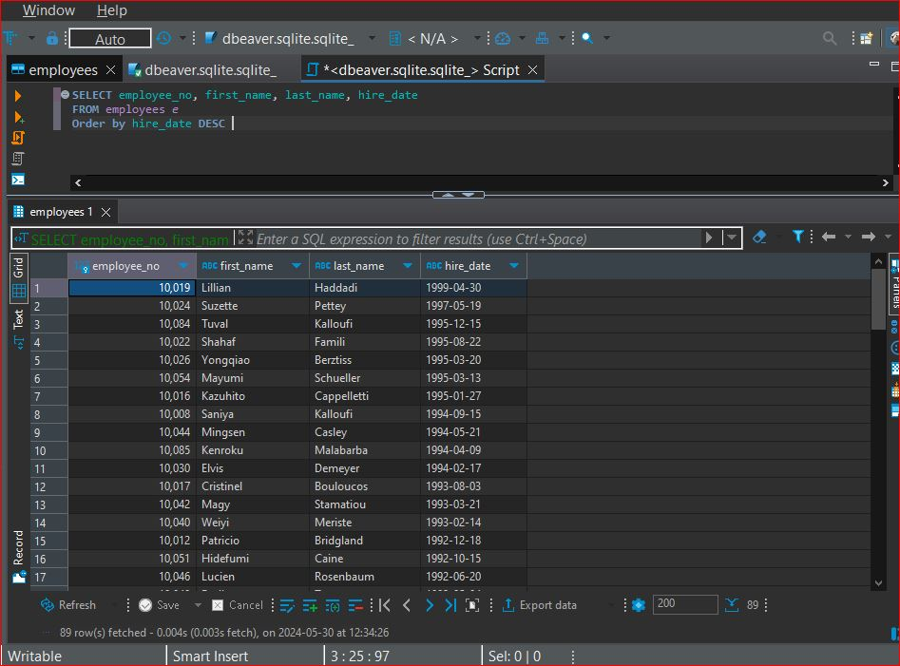

Task 2: Обрати працівників з таблиці employees, які народилися після 1960 року (включно). Обрати ім'я (first_name), прізвище (last_name) та дату народження (birth_date).

SQL запит (вставте код в біле поле праворуч) | SELECT first_name, last_name, birth_date FROM employees e WHERE birth_date >= '1960-01-01'
Screenshot (вставте в біле поле праворуч) | 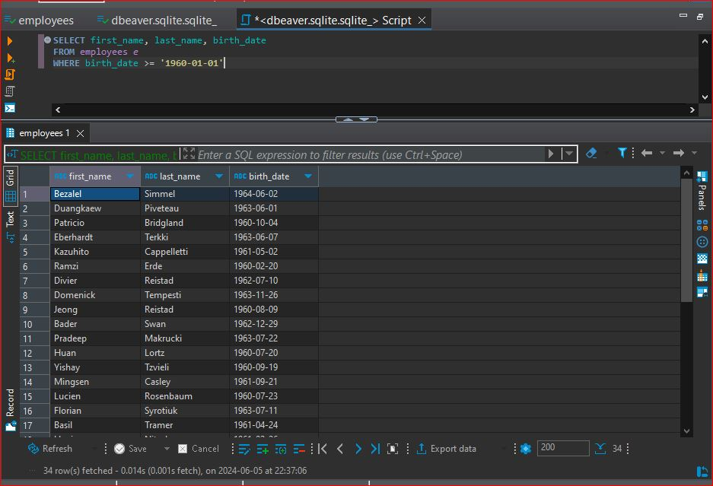

Task 3: Оберіть працівників з таблиці employees, ім’я яких починається на «Ma». Оберіть ім'я (first_name), прізвище (last_name) та дату народження (birth_date).

SQL запит (вставте код в біле поле праворуч) | SELECT first_name, last_name, birth_date FROM employees e WHERE first_name LIKE 'Ma%'
Screenshot (вставте в біле поле праворуч) | 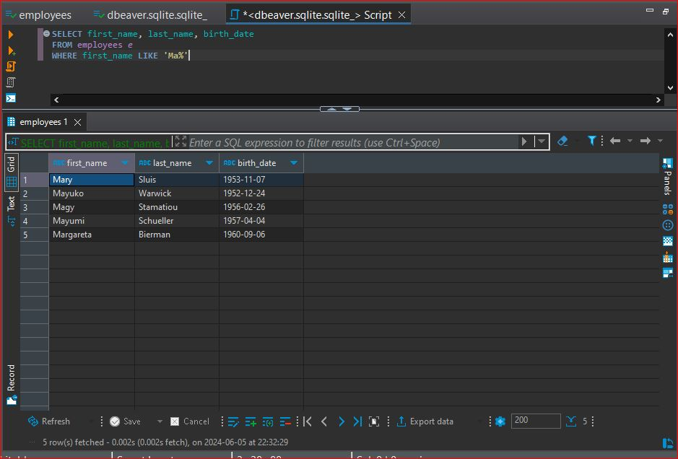

Task 4: Обрати айді працівників з таблиці employeeTerritories, які проживають у Києві, Дніпрі та Львові. Обрати айді (employee_no) та місто (city).

SQL запит (вставте код в біле поле праворуч) | SELECT employee_no, city FROM employeeTerritories e WHERE city IN ('Kyiv', 'Dnipro', 'Lviv')
Screenshot (вставте в біле поле праворуч) | 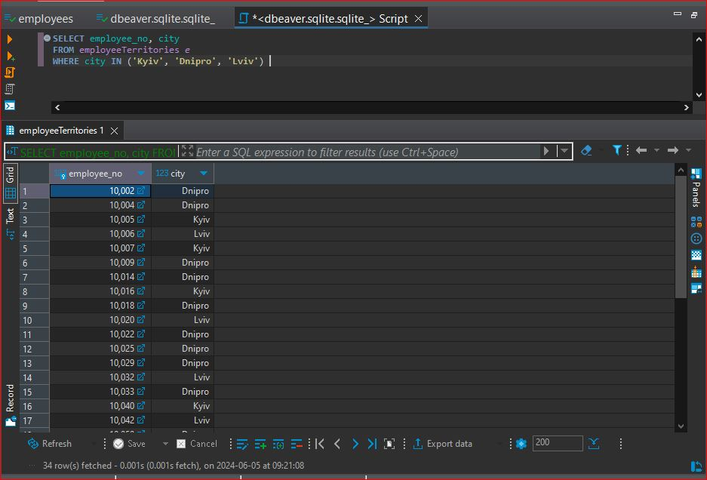

Task 5: Порахувати кількість працівників з таблиці titles, які займають позицію (title) - “Engineer”. Результуючій колонці присвоїти назву “total engineers”.

SQL запит (вставте код в біле поле праворуч) | SELECT COUNT(employee_no) AS total_engineers FROM titles t WHERE title = 'Engineer'
Screenshot (вставте в біле поле праворуч) | 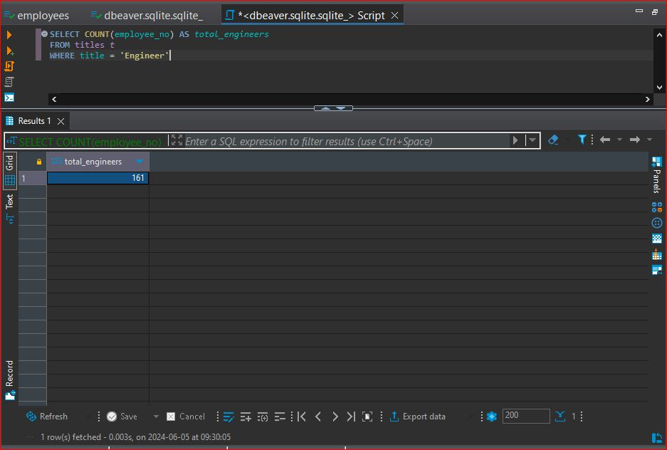

Task 6: Вивести кількість працівників для кожного міста з таблиці employeeTerritories. Включайте лише міста, у яких більше ніж 10 працівників. Вивести кількість працівників і назву міста.

SQL запит (вставте код в біле поле праворуч) | SELECT city, COUNT(employee_no) AS employee_count FROM employeeTerritories GROUP BY city HAVING COUNT(employee_no) > 10
Screenshot (вставте в біле поле праворуч) | 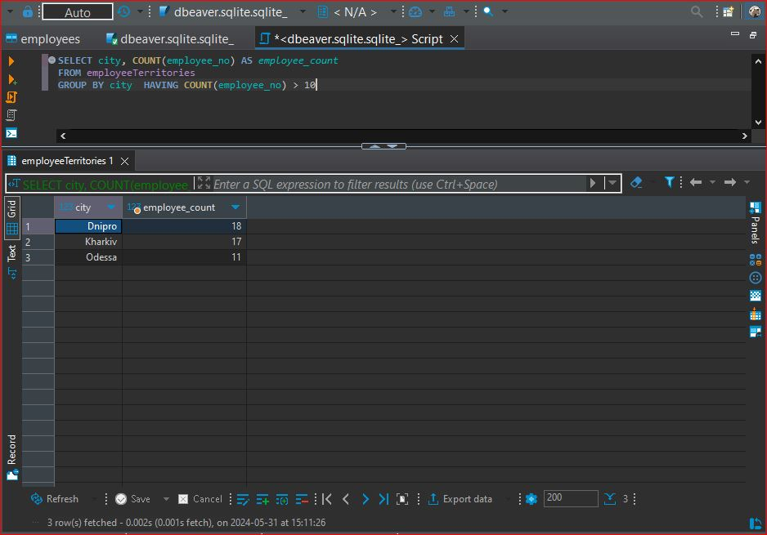

Task 7: Обрати ім’я та прізвища працівників, їх позиції у компанії. Вивести ім’я (first_name), прізвище (last_name) та позицію (title) використовуючи таблиці employees і titles.

SQL запит (вставте код в біле поле праворуч) | SELECT first_name, last_name, title FROM employees JOIN titles ON employees.employee_no = titles.employee_no
Screenshot (вставте в біле поле праворуч) | 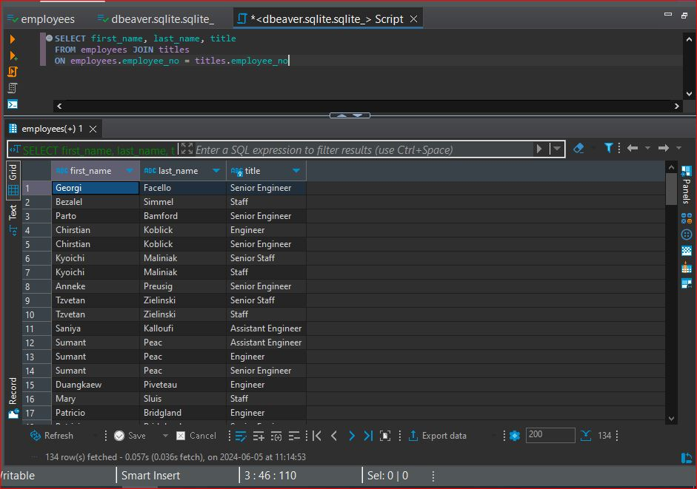

Task 8: Обрати ім’я та прізвища працівників, зарплатня яких буде від 50000 до 60000. Обрати ім’я (first_name), прізвище (last_name) та зарплатню (salary) використовуючи таблиці employees і salaries.

SQL запит (вставте код в біле поле праворуч) | SELECT first_name, last_name, salary FROM employees JOIN salaries ON employees.employee_no = salaries.employee_no WHERE salary BETWEEN 50000 AND 60000
Screenshot (вставте в біле поле праворуч) | 